第一章
 |  |  |  |  |  | 操作系统 | ⑴ | ⑶ | ① | ② | ⑸⑹⑺⑻⑼⑽
 |  |  |  |  |  |  | ⑵ | ⑷ | ③ | ④ | ⑤⑥⑦⑧⑨⑩
第一章：实时操作系统基础
 | 1.1操作系统概述
 | 1.2
 | 1.3
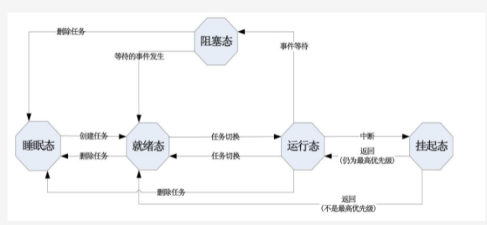

 | 1.4
 | 1.5同步与异步
 |  | 1.5.1同步
 |  |  | 任务是独立的，但任务和任务之间存在和种各样的关系，成为一个整体完成功能
 |  |  | 有时候A任务需要用B任务的结果这种任务间的制约合作机制叫做任务间的同步
 |  |  | eg:A任务计算结果，B任务负责打印，然后循环运行。A任务和B任务必须同步，打印必须在输出之前，否则就乱了。A和B就必须同步。
 |  |  | 这就引出了共享自愿的概念，A和B都要访问计算结果，这就是个共享资源。访问共享资源就要有排他性，这样就产生了互斥，信号量
 |  |  | 临界区，消息等概念，而多个任务没同不好的话，操作系统会产生死锁。
 |  | 1.5.2互斥
 |  |  | 前面的例子中，A写共享资源，B必须等待，这种共享资源叫临界资源，这种排他性叫互斥
 |  |  | 临界资源可以是全局变量，指针，缓冲区，链表等，打印机，硬盘也行。
 |  |  | 要互斥访问临界资源有很多方法，关中断，调度器上锁，用信号量，无论什么方法使用临界资源就必须进入临界区
 |  | 1.5.3临界区
 |  |  | 每个任务访问临界资源的那段程序就是临界区。因为共享资源的访问是互斥的，所以在临界区不能切换任务。
 |  |  | 若访问共享资源的时候切换了任务，那就完犊子了，系统又乱套了。
 |  |  | 因此在进入临界区访问共享资源的时候，采用一些方法实现互斥，比如关中断，给调度器上锁，用信号量等
 |  |  | 所以临界区不能切换任务，所以临界区代码必须短，这样才能保证系统的实时性
 |  | 1.5.4任务事件
 |  |  | 操作系统在处理任务的同步和通信环节大量使用了时间这一概念，任务管理需要任务控制块，事件管理就是类似任务控制块的数据结构，
 |  |  | eg:A任务写缓冲区，B读，A任务写完B任务读，A写完掉系统函数释放缓冲区，在这种系统函数中，发现B在队列中等待，于是CPU给B，实现任务无缝切换
 |  |  | 事件处理对象主要有信号量，互斥信号量，事件标志组，邮箱，消息队列等，事件处理是操作系统的一个手段
 |  | 1.5.5信号量
 |  |  | 在某一时刻，有些资源只能被一个任务占用，有些只能被n个任务占用，前者就1把钥匙，后者就n把钥匙，这些钥匙就可以用信号量表示。
 |  |  | 信号量限制了共享资源有效的访问数量，要想访问临界资源，就得先拿到信号量钥匙，拿钥匙就是请求信号量。
 |  |  | ucos中信号量是16位的。信号量有如下三种操作：
 |  |  | ⑴建立：
 |  |  |  | 在一个事件块中标识该信号，并记录信号的量值，这就相当于给资源配上钥匙
 |  |  |  | 这种操作的前提是系统还有空余的事件块，因为操作系统的资源有限，任何数据结构都有限，
 |  |  | ⑵请求：
 |  |  |  | 请求信号，如果信号>0，信号量--。如果信号量=0，就阻塞当前任务，因为执行不下去了就不要占CPU了。
 |  |  | ⑶释放：
 |  |  |  | 操作完资源后，信号量++，等待的任务就绪，然后根据优先级是调度还是继续。
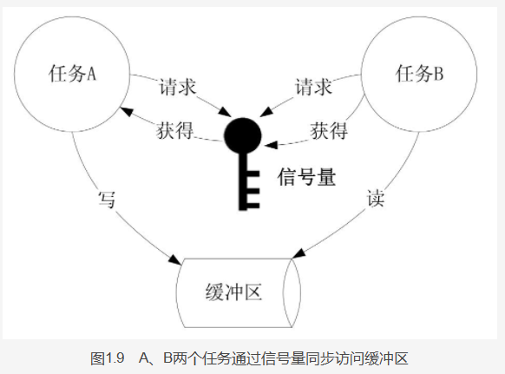
 |  |  | eg:

 |  |  |  | 先创建信号量S，缓冲区作为临界资源，本质是全局数组。信号量初始值设置1（就1把钥匙）。信号量使用一个事件控制块
 |  |  |  | A任务请求信号量S，S=1，符合条件，A拿到钥匙，S--，S=0，A任务继续执行，访问临界资源，
 |  |  |  | A任务执行时由于其他事件阻塞，任务B运行，申请信号量但是S=0，所以任务B也阻塞，在信号量S的事件块中，标记了任务B也在等信号量
 |  |  |  | 任务A继续执行，释放缓冲区，信号量S++，事件块知道B任务再等信号量，切换到B任务，获取信号量，访问完成后释放，
 |  | 1.5.6互斥信号量
 |  |  | 互斥信号量不仅能用于互斥资源的访问，也能解决优先级反转的问题
 |  |  | 现在假设系统有三个任务，分别是高，中，低三个优先级，当低优先级的任务访问互斥资源的时候，中优先级的任务剥夺了低优先级的任务的执行
 |  |  | 但是低优先级的任务占用着互斥资源，这时候高优先级的任务就绪了，访问互斥资源是发现被占用了，这种情况只能按照中，低，高的顺序执行。
 |  |  | 假设低优先级任务访问共享资源的时候反复被中优先级的任务打断，高优先级的任务就一直运行不了
 |  |  | 针对这个问题，ucos系统采用了优先级继承机制，优先级继承机制是一种对占用资源任务优先级进行升级的机制，用于优化系统调度
 |  |  | 低优先级任务占用资源时，高优先级任务来了访问不到资源就阻塞了，中优先级任务来了处于就绪态，阻塞的任务干不过就绪的任务，
 |  |  | 采用优先级继承机制后给访问互斥资源的低优先级任务临时调整为超高优先级，访问完资源再调回来，这样高，中两个任务来了都就绪
 |  |  | 这样访问完资源的低任务就被高优先级任务打断，这样就先执行高，再执行低了。
 |  | 1.5.7事件标志组
 |  |  | 在信号量和互斥信号量的管理中，任务请求资源，资源空闲就运行，资源被占用就阻塞，等资源释放的事件发生
 |  |  | 这种事件是单一事件，若多个任务或者是多个事件来一个就能运行，这样就应该使用事件标志组来管理
 |  | 1.5.8消息邮箱和消息队列
 |  |  | 邮箱（Mailbox）
 |  |  |  | 操作系统就是通过邮箱来管理任务间的通信与同步的，
 |  |  |  | 邮箱中的内容不是信件本身，而是信件指向的消息内容地址，是void类型的，可以指向任何的数据结构，这样设计更经济。
 |  |  |  | 邮箱的内容仅仅是指针，指向的地址才是任务需要的，
 |  |  |  | 操作系统同样把邮箱看成发生事件的场所，也用事件控制块作为承载邮箱的载体，
 |  |  |  | 因为邮箱在时间控制快中，一个事件控制快可以作为信号的容器，也可以作为邮箱的容器，所以取得事件控制块后需要设置类型，是信号型的还是邮箱型的
 |  |  |  | 邮箱和信号都保存在事件控制块中，所以操作和吃力也是类似的。
 |  |  |  | 下面是A发消息给B，同步访问缓冲区

 |  |  |  | A写缓冲区，B读缓冲区，A创建的缓冲区，B不知道缓冲区的地址，B只知道缓冲区的类型和大小，下面采用发消息的方式实现。
 |  |  |  |  | ⑴A创建缓冲区，然后写，然后给B发消息
 |  |  |  |  | ⑵B收到消息后，看邮箱里有没有消息，有就读，没有就把自己阻塞
 |  |  |  |  | ⑶读到邮箱消息后，根据邮箱内的指针找到缓冲区的地址
 |  |  | 消息队列（Manager Queue）
 |  |  |  | 由多个邮箱组成，是消息邮箱的队列，一个邮箱只能容纳一个消息，而且消息是有序的，所以采用队列
 |  |  |  | 消息队列也采用事件控制块来指示消息的位置和标记消息等待的任务，
 |  |  |  | 不同的是，消息队列自己有消息控制块这样的数据结构，所以事件控制块指示的是消息控制块的地址，
 |  |  |  | 不是消息的地址，消息控制块可以先进先出的方式来管理多条消息
 | 1.6中断和时钟
 |  | 中断：
 |  |  | 嵌入式实时操作系统的中断指在任务执行过程中，出现异常的情况停止当前任务而执行其他任务，处理结束后返回之前任务间断处
 |  |  | 由于中断服务让高优先级的任务进入就绪状态，而执行优先级更高的任务，产生中断叫中断源，称为异步事件，处理异步事件的程序是中断服务
 |  | 时钟：
 |  |  | 时钟是一种特定的周期性中断，ucos系统中相当于心脏，操作系统的多任务根本条件就是统一的时钟
 |  |  | 一个FPGA，采用50MHZ的晶振，所有外设都用这个时钟，可以倍频和分频，但是必须同步，否则无法实现功能
 |  |  | 在FPGA内部设计一个CPU，在其内存中写入程序，软件的一条指令执行需要N个时钟周期，这个时钟周期的最小单位必须是这个50MHZ
 |  |  | ucos中，通过对硬件的设置，在10-200ms的时间间隔内产生一次中断，在该时钟中断的服务程序中，对延时的任务进行计数，检查系统是否有就绪的高优先级任务，
 |  |  | 如果没有时钟中断，就没有多任务调度，我们把时钟这种周期性中断称为节拍，对应的中断服务称为时钟中断服务程序
 | 1.7内存管理
 |  | 嵌入式系统中，内存资源非常宝贵，解决分配任务的碎块问题很关键，
 |  | 在ucos系统中，采用分区的方式管理内存，连续大块的内存分区管理，每个系统有多个这样的分区
 |  | 每个分区包含了数块内存，每块内存大小相同，分配内存的时候根据需求得到不同数量的内存块，释放时放回原位
 |  | ucos采用了内存块来管理，内存块的大小数量以及空闲等信息都放在内存控制记录块中，内存管理包括了内存分区的创建，分配，释放，使用，等待系统的调用

第二章
 |  |  |  |  | 操作系统 | ⑴ | ⑶ | ⑸ | ① | ② | ⑺⑻⑼⑽
 |  |  |  |  |  | ⑵ | ⑷ | ⑹ | ③ | ④ | ⑤⑥⑦⑧⑨⑩
第二章：任务管理
 | 前言：
 |  | 这章开讲操作系统的核心内容，启动操作系统后，进行第一次初始化操作，OSInit，对操作系统重要的数据结构进行初始化
 |  | 如任务控制块，时间控制块，就绪表等，然后创建两个系统任务，统计任务和空闲任务，然后创建一个Task Start任务
 |  | 用于设置时钟中断服务程序，然后调用OSStart启动多任务，然后执行多任务
 |  | 当操作系统执行OSinit之后，用户可以调用OSTaskCreate来创建用户任务，这函数是内核创建任务的，不能修改，叫做系统服务
 |  | 用户自己写的叫用户函数，用户函数也可以调用OSTaskCreate创建任务，也可以调用OSTaskDel删除任务，
 |  | ucos是抢占式的任务调度，所以优先级特写重要，优先级是任务的唯一标志，每个任务都不能一样
 |  | 任务的信息都存在任务控制块中，任务堆栈的地址，任务状态，任务等待时间指针，任务延时信息都存在任务控制块中
 |  | ucos设计了就绪组就绪表来标记就绪的任务，就绪的任务有上限，最多63个
 |  | 任务调度程序（时钟中断服务程序）每几十毫秒就会调用一次，就从就绪表中找到最高优先级的任务，因为系统要求实时性很高
 |  | 不可以任务多查表就慢，任务少查表就快，所以ucos的调度时间应该具体情况具体定，为了达到目的，ucos设计了巧妙的数据结构和算法
 | 2.1任务管理数据结构
 |  | 任务管理的数据结构包括任务控制块，任务空闲链表，任务就绪链表，任务优先级指针表，任务堆栈等。
 |  | 2.1.1任务控制块
 |  |  | 定义：
 |  |  |  | 任务控制块是任务管理的核心数据结构，操作系统在启动的时候首先在内存中创建一定数量的任务控制块，
 |  |  |  | 任务控制块的数量等于操作系统同时管理任务的数量
 |  |  |  | ucos将任务控制块划分为两个2个链表，就绪链表和空闲链表，创建任务就从空闲链表中拿一个控制块，
 |  |  |  | 添加属性，把这控制块链到就绪链表上，任务就从睡眠态到了就绪态，结束任务就把控制块从就绪链表链到空闲链表上
 |  |  |  | 任务控制块的基本结构定义再os.h里面
 |  |  | 任务控制块源码介绍：
 |  |  |  | 上图
 |  |  | 任务控制块实体：
 |  |  |  | ucosII已结构体数组形成任务控制块的实体，在ucos_ii.h里有定义
 |  |  |  | OS_MAX_TASKS表示最大的用户数量，OS_N_SYS_TASKS表示系统任务数，一般情况下为了节省空间，OS_MAX_TASKS尽量设置的小
 |  | 2.1.2空闲链表和就绪链表
 |  |  | ucosII把任务控制分成两个链表，空闲链表和就绪链表，空闲链表包含了所有的空闲任务块。空闲控制块就是没分配给具体任务的控制块
 |  |  | 创建新任务前提条件是还有空闲的任务块。就绪链表连着所有的就绪任务块，创建新任务就把控制块从空闲的链表链到就绪链表上
 |  |  | 操作系统刚启动时，没执行程序，只有一节任务控制块的数组，链表还没创建，这两个链表在OSInit中创建
 |  |  | OSTCBFreeList指向链表的表头，链表的尾部指向0地址，OSTCBFreeList指向0地址则链表就是空，OSTCBList就绪指针也同理
 |  |  | 创建任务时如何将空闲链表的控制块移动到就绪链表中呢？插入头还是尾呢？

 |  |  | 创建一个任务，OSTCBFreeList指向的任务块1被分配了，OSTCBFreeList指向任务块2，这是控制块1会插入到就绪表到表头，OSTCBLis指向新插入的任务
 |  |  | 就绪链表是双向链表，空闲链表是单项链表
 |  |  | 空闲链表指针OSTCBFreeList永远指向空闲链表的表头，如果OSTCBFreeList指向了0，就说明空闲链表没东西了。
 |  |  | 就绪链表指针OSTCBList永远指向就绪链表的表头，OSTCBList指向0说明就绪链没任务了
 |  | 2.1.3任务优先级指针表
 |  |  | 任务优先级指针表就是任务优先级指针数组OSTCBPrioTbl
 |  |  | 作用是用来获取某优先级的任务的任务控制块地址
 |  |  | OS_LOWEST_PRIO为最低优先级的任务优先级，因为低优先级任务ID的值最大
 |  |  | 假设现在创建一个任务，优先级是5，取得任务控制块的地址后，把地址赋给OSTCBPrioTbl[5]，以后查优先级的时候就不用遍历链表了，直接遍历OSTCBPrioTbl数组就行了，
 |  | 2.1.4任务堆栈
 |  |  | 为了满足切换任务和响应中断时保存的CPU寄存器中的内容，以及存储任务私有数据的需要，每个任务都有自己的堆栈
 |  |  | 当任务进行切换的时候，将CPU寄存器的内容入栈，恢复的时候再拿出来给CPU寄存器，任务堆栈时任务的重要组成部分
 |  |  | 关于堆栈的代码如下：

 |  |  | TASK_STK_SIZE是每个任务栈的大小，OS_MAX_THASKS是任务的最大数量，OS_STK是任务栈的类型，这里用的32位芯片，所以是unsigned int
 |  |  | 因为是32位的单片机，OS_STK类型的指针移动一下就要偏移32位，也就是4字节，一个任务栈的大小就是32*512/8=2048个字节，堆栈可以自己定义，不一定非要弄个二维数组，
 |  |  | 任务堆栈有两种，地址向下增长的，PC采用的就是这种堆栈，一种是地址向上增长，嵌入式实时操作系统得兼容这两种模式
 |  |  | OSTCBStkPtr实际上就是只想任务栈的栈顶指针，OSTBCStkSize是任务栈的大小，OSTCBStkBottom是栈底指针，栈顶和栈底重合了，
 |  | 2.1.5任务就绪表和就绪组
 |  |  | 内核再进行任务调度时必须知道哪个任务在运行，哪个任务是就绪最高优先级的任务，实时任务调度的关键在于速度，无论系统运行的情况如何，调度的时间是确定的，不能把时间都用在调度上
 |  |  | 因此就得设计高效的调度方法，查找高优先级的任务，与正在执行的任务进行对比，判断是否需要切换，这种判断是每个时钟中断都需要做的事情，
 |  |  | 为满足这样的需求，ucos开发了就绪表和就绪组这样的数据结构
 |  |  | 代码如下：

就绪组
就绪表

 |  |  |  | OS_LOWEST_PRIO是优先级最低的任务优先级，因为ucos最多同时就绪64个任务，
 |  |  |  | 而优先级是0-63，假如设置63，那OS_RDY_TBL_SIZE就是8，OSRdyTbl最多8个元素
 |  |  |  | OSRdyTbl是就绪组，类型是unsigned char，OSRdyTbl中每个元素都是8
 |  |  |  | ucos规定每个任务都在就绪表有对应的位置，就绪了就置1，空闲就置0。只要就绪表的一行中有一个是1，那就绪组对应的比特也置1，只有就绪表的一行全0，就绪组的对应比特才是0.
 |  |  |  | 设置优先级的方式也很简单，优先级6位有效，因为最多63，优先级的/8.就是组的第几个比特位
 |  |  |  | 优先级%8，就是表的第几行的第几个比特，里面涉及到进制转换，通过查表完成
 |  |  |  | 综上，ucos通过OSMapTbl的组来设置优先级表和组，这样设置的时间最颠，满足系统要求
 |  |  |  | 在系统调度的时候，要查优先级最高的任务采用分组管理的方法，这样节省时间，加入直接遍历表的话表比较大浪费时间
 |  |  |  | 获取优先级最高任务的代码如下：

 |  |  |  | 通过优先级组的值查OSUnMaoTbl表能查出优先级最高的任务在优先级表中的哪一行，用y表示
 |  |  |  | 看这个代码可见，获取就绪任务中最高优先级的方法是用就绪组的值查表找到最高优先级在表的第几行，再查一遍表找到就绪表中最优先任务在行中所在的序号，在通过加上y<3的操作，找到最优先的任务
 |  |  |  | 这样就相当于事先算好，用的时候查表，省着用的时候现算，也就是空间换时间
 | 2.2任务控制块初始化
 |  | 2.2.1代码：
 |  |  | 内核进行任务调度的时候必须知道哪个任务再运行，哪个任务是继续态优先级最高的，任务控制块的初始化函数代码如下：
 |  |  | 这个任务是ucos的内部函数，当任务被创建的时候用来初始化任务控制块，
被创建的任务的优先级
任务栈的栈顶地址
任务栈的栈底地址
任务的ID，16位的
任务堆栈的大小
任务控制块的扩展地址
其他选项
返回值有两种：
调用成功
没有空闲的任务控制块

 |  |  | 这函数是系统内部函数，外部不应该调用
 |  |  | 源码：
 |  | 2.2.2流程分析：
 |  |  | 操作系统要创建一个任务时，如果有空闲链表里有任务块，就可以创建，创建时取下一个控制块然后把各区域进行赋值，
 |  |  | 然后调用两个钩子函数，钩子函数允许用户自己写代码，默认为空，然后对任务优先级指针表和就绪组和就绪表进行相关操作
 |  |  | 传送->
 | 2.3操作系统初始化
 |  | 操作系统初始化函数OS_Init是运行操作系统时就跑的，对全局变量，任务控制块，就绪表，事件消息队列等数据结构进行初始化的，
 |  | 并创建空闲任务，统计任务等，该函数必须在创建用户对象和OS_Start启动实时任务调度之前运行
 |  | 2.3.1代码解析
 |  |  | 内核初始化函数采用模块化编程，该函数分为若干个子块，每个子块实现一定的功能，操作系统初始化函数OS_Init程序如下
 |  |  | 源码：
 |  | 2.3.1流程分析
 |  |  | 操作系统初始化是操作系统开始运行时首先要执行的函数，对操作系统使用的全局变量，数据结构，控制块，链表等初始化，然后创建两个系统任务，
 |  |  | 流程图：
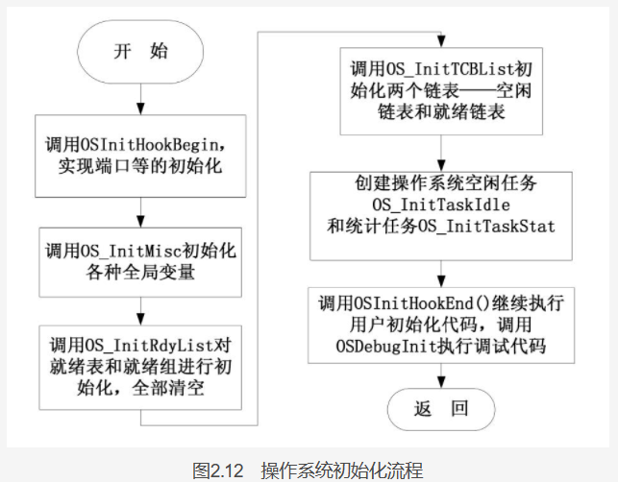

 | 2.4任务的创建：
 |  | 任务是操作系统的处理对象，在多任务的环境下，任务管理需要考虑很多因素，最基本的管理功能就是创建任务
 |  | 任务创建函数分两种，一种是基本的创建函数OSTaskCreat，另一种是扩展任务创建函数OSTaskCreateExt，两个都是创建任务，OSTaskCreateExt更强，附带更多的功能
 |  | 2.4.1 OSTaskCreat代码
 |  |  | 太多了，就不截图了
 |  |  | 在创建一个任务的时候，需要分配堆栈空间，堆栈是操作系统的变量声明中已经分配的空间，因此要把空间分配给任务，那么堆栈的地址应该保存在哪里呢？
 |  |  | 堆栈初始化函数OSTaskStkInit

 |  |  | 程序是把数据按顺序压入栈
 |  |  | PC的堆栈是向低地址生长的，空闲任务栈的最高地址是OSTaskIdleStk[127]，既OSTaskIdleStk[7F]。
 |  |  | 所以将&OSTaskIdleStk[7F]的地址作为栈顶地址传给堆栈初始化函数，第一次赋值就是让stk指向OSTaskIdleStk[7F]，
 |  |  | 做一次--stk，就让stk指针指向OSTaskIdleStk[7E]。
 |  |  | 若此时发生了任务调度OS_Sched，任务的地址，运行环境都保存在栈里，OS_Sched会根据堆栈内容进行相关操作，操作系统初始化因为没启动任务，所以不会调用OS_Sched
 |  | 2.4.2 OSTaskCreat流程
 |  |  | 从前面的基本代码表述，可以清晰的了解任务的初始化过程，首先检查配置的参数，尤其是优先级的判断，若任务的优先级有效，进行堆栈的初始化，任务控制块的初始化，若启动了多任务就检查是否需要调度。
 |  |  | 流程如下：

 |  | 2.4.3 OSTaskCreateExt代码解析
 |  |  | 前面提到的OSTaskCreat实现了创建任务的最基本功能，现在讲OSTaskCreatWxt，OSTaskCreatWxt的参数有9个，主要增加了堆栈检查的功能

 | 2.5任务的删除
 |  | 一开始，任务在操作系统中以函数的形式存在的，在操作系统启动时程序被加载到内存，此时程序并未运行。
 |  | 而且，最开始的就绪表和就绪组时空的，此时任务在内存中睡眠，如果不创建任务配置任务，那任务就一直在内存中睡眠。
 |  | 创建任务首先得弄一个任务控制块，然后配置这个任务控制块，任务代码的地址被压入栈。为了以后运行做准备。就绪表和就绪组也进行配置，根据优先级设置，空闲任务块链到就绪链表中
 |  | 删除任务就是创建任务的逆过程，就绪链表内容拿到空闲链表中
 |  | 2.5.1删除任务的代码分析
 |  |  | 任务删除函数的参数只有一个，就是优先级，因为ucos中优先级是系统的唯一标志，任务控制块虽然也有ID，
 |  |  | 但是置为了扩展功能使用的。因此删除任务也可以理解成删除指定优先级的任务。
 |  |  | 代码如下：
 |  |  |  | 代码的学习过程都放在源代码里了
 |  |  | 删除任务挺复杂，过程中一直访问全局变量，因此系统不能响应中断，破坏了实时性，因此代码中间断开了一次中断。
 |  |  | ⑴任务调度锁+1
 |  |  | ⑵开中断
 |  |  | ⑶执行空语句，保证有中断可以插入
 |  |  | ⑷关中断
 |  |  | ⑸调度锁-1，恢复原来的值
 |  | 2.5.2删除任务的流程
 |  |  | 传入任务优先级->关中断->在就绪表和就绪组中取消该优先级的标志->取消任务等待时间的标志->
 |  |  | 清除等待事件标志位->将任务控制块的时钟延迟数清0->设置空闲任务控制块的指针->给调度器上锁->
 |  |  | 开中断->等待->开中断->修改任务优先级指针表->开调度锁->处理控制块就绪表->处理空闲就绪表->处理空闲链表指针->开中断->执行一次调度
 |  |  | 关于删除任务，除了直接删除任务外，还有个函数也可以->OSTASKDelReq
 |  | 2.5.3请求删除任务代码解析
 |  |  | 当以其他任务优先级作为参数的时候，OSTaskDel粗暴的删除了任务，在某些情况下是有效的，但是不是必须这么做。可以通知对方任务说我要删除你了，请任务自己删除时一种更好的方式，
 |  |  | 因为这么做任务可以在删除自己之前放弃自己使用的资源，如缓存，信号量，邮箱，队列等，如果总用OSTaskDel删除一个任务，这个任务占用的资源就得不到释放，会造成内存泄露。内存泄露大的时候系统就崩溃了。
 |  |  | 其实，OSTaskDelReq名称虽然时请求，却集请求和响应与一体的代码。该代码请求删除某任务和检查是否要删除自。
 |  |  | eg:
 |  |  |  | 优先级5的Task调用了OSTaskDelReq（10），请求删除优先级为10的任务，优先级10的热播我要调用
 |  |  |  | OSTaskDelReq（OS_PRIO_SEL）并检查返回值，若要求删除自己，任务10就放弃自己的资源，
 |  |  |  | 调用OSTaskDel（10）或者OSTaskDel（OS_PRIO_SEL）来删除自己
 |  |  | OSTaskDelReq的代码解析在源码中
 | 2.6任务的挂起和恢复
 |  | 任务创建后会从睡眠态转到就绪态，就绪的任务如果调用OSTaskSuspend将被阻塞，也就是被剥夺CPU的使用权，暂时中止运行，转到阻塞态，被称为任务挂起。
 |  | 被挂起的任务不能运行，知道其他任务调用了OSTaskResume来恢复他，才能将该任务的状态重新设为就绪态。
 |  | 当该任务就是就绪表中最高优先级的时候才能重新占领CPU，恢复运行。
 |  | 一个任务如果无事可做，且优先级又特别高，长期占用CPU，那么其他任务将得不到运行而饿死，因此不需要运行的时候放弃CPU时一种策略，除此之外还有任务延时等策略。
 |  | 挂起一个任务是将任务变成阻塞态。不是挂起态，挂起态是因为中断，中断结束了任务还会继续运行。两者有明显区别。
 |  | 2.6.1 OSTaskSuspend代码解析在源码中
 |  | 2.6.2 OSTaskSuspendl流程分析
 |  | 2.6.3 OSTaskResume代码解析在源码中
 | 2.7任务的调度和多任务的启动
 |  | 2.7.1任务调度器
 |  |  | ucos是基于优先级调度的实时操作系统。启动多任务后，每个时钟都要执行任务调度，
 |  |  | 如果时间片是20ms，那么每20就要执行一次任务调度，这个任务调度函数就是OSTimeTick，源代码分析
 |  |  | 任务可能因为等待时间而进入阻塞状态，但是阻塞的任务控制块让然在就绪链表中，任务等待事件发生的时候，可以设置等待事件，超市就不等了，避免死等
 |  |  | 因此结合代码，调度器遍历一遍任务后，如果设置了等待延时，就把延时事件-1，不论是等待事件发生的任务，
 |  |  | 还是单纯的等待一段时间，只要不是挂起的任务，延时到了就会就绪，使任务就绪的方法就是操作就绪组和就绪表
 |  |  | 总结一下，每来一个时间片，就会调用一次OSTimeTick,修改延时任务的时间，然后设置哪些任务就绪，现在只是配置任务的就绪表和就绪组，还没进行任务的切换
 |  | 2.7.2任务切换函数
 |  |  | 就绪的任务进入取得CPU才叫运行，任务切换函数就是执行这样的功能：
 |  |  | 如果正在运行的任务不是优先级最高的或将被阻塞，需要选择一个优先级最高的任务运行，该过程最重要的一点是上下文切换，
 |  |  | 也就是保存运行环境。如CPU寄存器的值，以便任务重新开始运行之前恢复CPU的值。
 |  |  | 因此，任务切换函数是涉及硬件操作的，和CPU关系密切，因此不同硬件实现的代码也不同，任务切换函数是OS_Schea，
 |  |  | OS_TASK_SW();首先把CPU寄存器的内容入被换出来任务的堆栈中，被换入的任务的堆栈的内容被弹入CPU寄存器内，这个过程和硬件关系密切。
 |  |  | OS_TASK_SW();程序以8086CPU来举例。
 |  | 2.7.3中断中的任务调度
 |  |  | ucos中每个时钟滴答就进入时钟中断服务，如果有比目前运行的任务更高优先级的任务，就要进行调度，调度函数不是OS_Sched，而是OSIntExit
 |  | 2.7.4多任务的启动
 |  |  | 多任务启动的代码是内核中的OSStart函数，运行OSStart之前，必须执行OSInit，并且至少创建一个以上的任务，
 |  |  | 代码解析：
 | 2.8特殊任务：
 |  | ucos的特殊任务包括空闲任务和统计任务，有称为操作系统的系统任务，虽然统计任务不是必须的，
 |  | 但却是默认的系统任务，这两个任务在操作系统初始化时被创建，在多任务启动后被执行，
 |  | 2.8.1空闲任务OS_TaskIdle
 |  | 2.8.2统计任务OS_TaskStat

第四章
 |  |  |  |  |  | 操作系统 |  |  |  |  |  |  | ⑴ | ⑶ | ① | ② | ⑸⑹⑺⑻⑼⑽
 |  |  |  |  |  |  |  |  |  |  |  |  | ⑵ | ⑷ | ③ | ④ | ⑤⑥⑦⑧⑨⑩
第四章：事件管理
 | ucos作为实时多任务的操作系统，是事件驱动的，支持信号量，消息机制等。事件主要包括信号量和互斥信号量，而事件的组合可以用事件标志管理组来管理。
 | 本章内容包括时间管理的数据结构，事件管理程序，信号量管理，互斥型信号量管理，事件标志组管理。虽然消息也离不开事件管理，但将消息的内容单独放在下一章。
 | 事件管理的基础和操作对象是各种事件管理的数据结构，首先分析时间管理的数据结构。
 | 4.1事件管理的数据结构
 |  | 4.1.1事件管理控制块（ECB）
 |  |  | 事件控制块的地位相当于任务控制块。事件控制块ECB内容虽然没有任务控制块内容丰富，但是在事件处理中仍然是核心的数据结构，被频繁的访问，ECB的定义出现在操作系统的.h文件里。
 |  | 4.1.2事件等待组和事件等待表
 |  |  | 一个事件块标志着一个事件，等待这个事件的任务在事件块的事件等待组和事件等代表中标记自己的存在，然后被阻塞。当事件发生时，
 |  |  | 操作系统会找到优先级最高的等待事件发生的任务，并将任务就绪，然后在事件等待组和事件等待表中取消该任务的标记。
 |  |  | 时间等待组和事件等代表的关系和任务就绪组表是完全一样的。
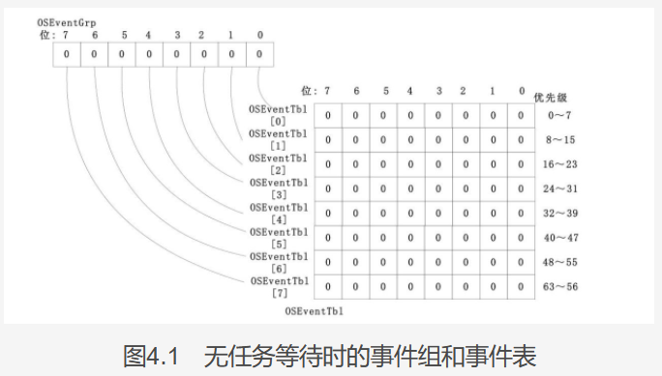

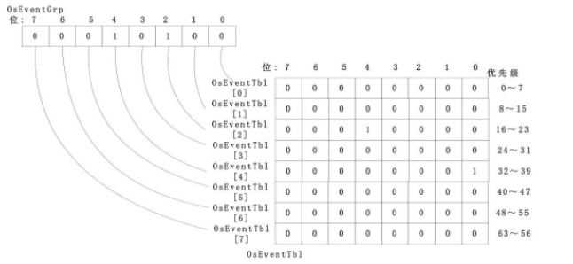
 |  |  | 假设优先级为20和32的任务再等待时间

 |  |  | 可见事件等待组和事件等待表的关系结构跟任务的完全一样
 |  | 4.1.3事件控制块空闲链表
 |  |  | 在事件管理中，将空闲的事件控制块连接到一个单向链表上，称为事件控制块空闲链表。这个链表的形式和TCB的空闲链表形式完全相同。
 |  |  | 当创建一个事件的时候，要在事件控制块ECB的空闲链表中找到空闲的ECB，然后从链表中取下，分配事件。首先得找到链表的表头，那就需要一个指向指针指向表头，OSEventFreeList
 |  |  | 链表的数据结构是这样：
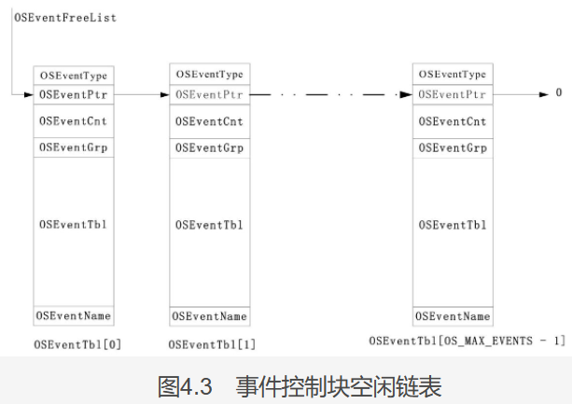

 | 4.2事件管理程序
 |  | 4.2.1事件控制块ECB初始化
 |  |  | 事件控制块初始化的代码在OS_Init中被调用。
 |  | 4.2.2事件等待表初始化
 |  |  | 当建立一个事件或消息（如信号量，邮箱，消息队列），如信号量的简历函数等，需要对事件等待表进行初始化，因为虽然事件等待表在操作系统init的时候已经初始化了，
 |  |  | 但是有可能在操作系统的运行过程中被使用过。不能保证时间等代表已经是0.事件等待表初始化函数实现对特定任务块中事件等待表和事件等待组清0，可被操作系统的其他函数调用。
 |  |  | 事件等待表初始化函数为OS_EventWaitListInit，代码在内核里，参数是ECB的地址
 |  | 4.2.3设置事件等待
 |  |  | 当任务等待事件发生，获取ECB后，需要在ECB中标记任务在等待事件的发生，这样才可以在事件发生时取消任务的阻塞。将任务在ECB中进行登记的函数是OS_EventTaskWait，
 |  |  | 参数是ECB的指针。与OS_EventWaitListInit类似，OS_EventTaskWait在任务调用信号量，邮箱等事件等待函数时被对应的函数调用。因为任务的优先级可以通过TCB指针得到，因此没传参数。
 |  |  | 设置事件等待的函数OS_EventTaskWait代码解析在源码。
 |  | 4.2.4取消事件等待
 |  |  | OS_EventTaskRemove和OS_EventTaskWait是相反的操作，当一个事件不再需要等待事件时，就需要在该事件的等待表中取消等待事件的标志位，否则会引起严重的后果。
 |  | 4.2.5将等待事件的任务就绪
 |  |  | 任务因为等待事件而在ECB中等级自己的等待，当事件发生时，如果该任务时事件等待表中优先级最高的任务，就把任务变成就绪态。
 | 4.3信号量管理
 |  | 信号量在资源，任务同步，通信等方面都有广泛的应用，ucos专门为信号量管理编写了C语言源文件OS_SEM.C。
 |  | 信号量核心管理的函数笔记在源码中
 |  | 4.3.1信号量的建立OSSemCreate
 |  |  | 信号量在操作系统初始化的时候不存在，这是ECB是空的，所有的ECB都在空闲链表中。当调用OSSemCreate的时候，使用一个并配置ECB，源码老地方：
 |  | 4.3.2删除信号量OSSemDel
 |  |  | 删除信号量不简单，这函数的参数是ECB的指针，整形的删除选项，返回结果的指针
 |  | 4.3.3请求信号量
 |  | 4.3.4提交信号量
 |  | 4.3.5无等待请求信号量
 |  | 4.3.6放弃等待信号量
 |  | 4.3.7信号量值设置
 |  | 4.3.8查询信号量状态
 |  | 4.3.9信号量应用举例
 |  |  | 这的例子不仅仅是关于信号量的实现方法，也涉及到其他内容，比如事件延时，
 |  |  | 首先提出问题，然后给出代码，分析，看结果
 |  |  | 假设有共享资源R，允许两个任务分时访问，那么信号量设置为2，系统中仨个任务访问R，分别是A，B，C优先级是7，6，5。
 |  |  | 三个任务在操作系统初始化和启动多任务之前被创建，任务A创建信号量，访问R，访问结束后A给自己阻塞1000个时间片，
 |  |  | 任务B先给自己阻塞300个时间片，然后跟A做相同的操作，任务C先给自己阻塞400个时间片，然后跟A做相同的操作，
 |  |  | 3个任务占用R的时间都是1000个时间片，操作R期间用延时函数，根据要求代码放在user.c里面
 |  |  | 代码在工程
 | 4.4互斥信号量管理
 |  | 互斥信号量是一种特殊的信号量，取值只能是0和1，也就是说只有一把钥匙，为了解决优先级反转的问题，信号量采用了优先级管理机制
 |  | 优先级反转问题：假如当前任务优先级是50，申请了信号量，这时优先级3的任务就绪，3任务运行请求信号量没请求到被阻塞了，优先级20的任务就绪了，20任务运行，
 |  | 这时30任务和40任务也就绪了，一直跑不到50任务，50任务就一直不释放信号量，这样3任务就一直阻塞着。出现了优先级反转问题，解决方法就是临时调整50任务的优先级变成1，这样就纠正了反转
 | 4.4.8互斥信号量应用举例
 |  | 互斥信号量的特点在于优先级的提升
 |  | eg：有两个任务，高优先级任务TaskMutex1，低优先级任务TaskMutex2，中优先级任务TaskPrint，任务详情如下
 |  |  | 任务名 |  | 优先级 |  | 说明
 |  |  | TaskMutex1 |  | 5 |  | 高优先级任务，操作串口，时间戳为0的时候创建互斥信号量，然后延时，在时间片为100的时候访问串口
 |  |  | TaskMutex2 |  | 60 |  | 低优先级任务，操作串口，0时间片开实延时，时间片为90开始访问串口
 |  |  | TaskPrint |  | 20 |  | 一个和串口无关的中优先级任务，0时间片开始延时，95时间片恢复运行。
 |  |  | 可见任务1和2都要访问串口这个互斥资源，1的优先级是5，2的优先级是60，2在90的时候访问，1在100的时候访问，因此任务2先运行
 |  |  | 1运行拿不到信号量，阻塞自己，这是print任务会抢占任务1，出现优先级反转。所以要使用调整优先级，
 |  |  | 2任务访问互斥信号量时优先级调成2，这样任务2信号量还回去的时候任务1运行，程序在工程中
 | 4.5事件标志组管理（没咋学明白）
 |  | 在互斥信号量的管理中，任务请求资源，如果信号量没被占用，就可以继续运行，负责只能阻塞自己，这种事件是单一事件
 |  | 如果任务要等待多个事件发生，或者多个事件发生只有一个发生就可以运行的，采用标志事件管理组。
 |  | eg：若创建一个标志事件组，这标志事件组的定义如下
 |  |  | 7 | 6 |  | 5 |  | 4 | 3 | 2 | 1 | 0
 |  |  | 未定义 | 未定义 |  | 未定义 |  | 未定义 | 事件D发生 | 事件C发生 | 事件B发生 | 事件A发生
 |  |  | 那么事件A和D发生的时候事件标志组如下
 |  |  | 7 | 6 |  | 5 |  | 4 | 3 | 2 | 1 | 0
 |  |  | 0 | 0 |  | 0 |  | 0 | 1 | 0 | 0 | 1
 |  |  | 如果设置标志时间组是0x03，那么在条件是全部发生的情况先，事件AB必须都发生任务才能运行，如果条件是任务事件发生，那么只要AB有一个发生任务就能运行
 |  |  | 标志时间组就是这种灵活的管理机制，在代码os_flag.c中，标志时间组比较复杂，有自己独立的数据结构。
 |  | 4.5.1事件标志组数据结构
 |  |  | 包括事件标志组，事件标志节点，事件标志组实体，事件标志组链表，事件标志节点链表
 |  |  | ⑴事件标志组OS_FLAG_GRP：

 |  |  |  |  |  |  |  |  |  |  |  |  |  | ⑴ | ⑶ | ① | ② | ⑸⑹⑺⑻⑼⑽
 |  |  |  |  |  |  |  |  |  |  |  |  |  | ⑵ | ⑷ | ③ | ④ | ⑤⑥⑦⑧⑨⑩

第五章
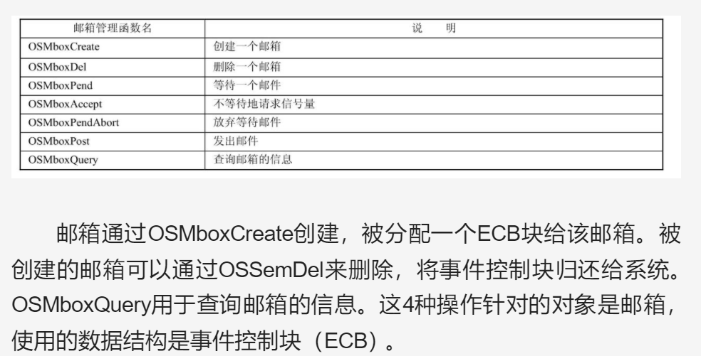
 |  |  | 操作系统 | ⑴ | ⑶ | ① | ② | ⑸⑹⑺⑻⑼⑽
 |  |  |  | ⑵ | ⑷ | ③ | ④ | ⑤⑥⑦⑧⑨⑩
第五章：消息管理
 | 5.1消息邮箱
 |  | 消息邮箱是ucos的另一种通信机制，可以从一个任务或中断中向另一个任务发送消息。传递这个消息的媒介是一个指针，指针指向了消息的数据结构
 |  | A给B发消息，相当于A传地址给B，B根据地址找到消息，操作系统允许多个邮箱的存在，邮箱使用的数据结构就是ECB，每个消息所能容纳的消息数量是1
 |  | 5.1.1
 |  | 5.1.2
 |  | 5.1.3
 |  | 5.1.4
 |  | 5.1.5
 |  | 5.1.6
 |  | 5.1.7
 |  | 5.1.8

任务控制块源码
⑴OSTCBStkPtr
是个OS_STK类型的指针，OS_STK是个无符号整型，OS_STK是任务栈中每个数据项的类型，不同的硬件系统不同，用的时候得改
任务堆栈是最底层的，要用汇编写，因此这个指针放在结构体的第一位
结构体实体化后，控制块的0地址就存在OSTCBStkPtr指针里，方便了汇编语言的操作

⑵条件编译
一个条件编译，任务创建扩展功能就打开
操作系统要节约资源，所以条件编译很多

⑶条件编译
如果使用消息队列，邮箱，信号量，那么就要有事件控制块，OSTCBEventPtr指向事件控制块

⑷
任务状态OSTCBStat取0就是就绪态，看表👆
⑸
任务优先级OSTCBPrio，一共0-63个，62和63为统计任务和空闲任务
⑹
这四项都和就绪表有关，就绪表中的内容对应了任务的优先级，这四项都是关于优先级的运算，目的是节约时间，具体含义👇

OS_Init源码
OS_InitMisc：初始化各种全局变量
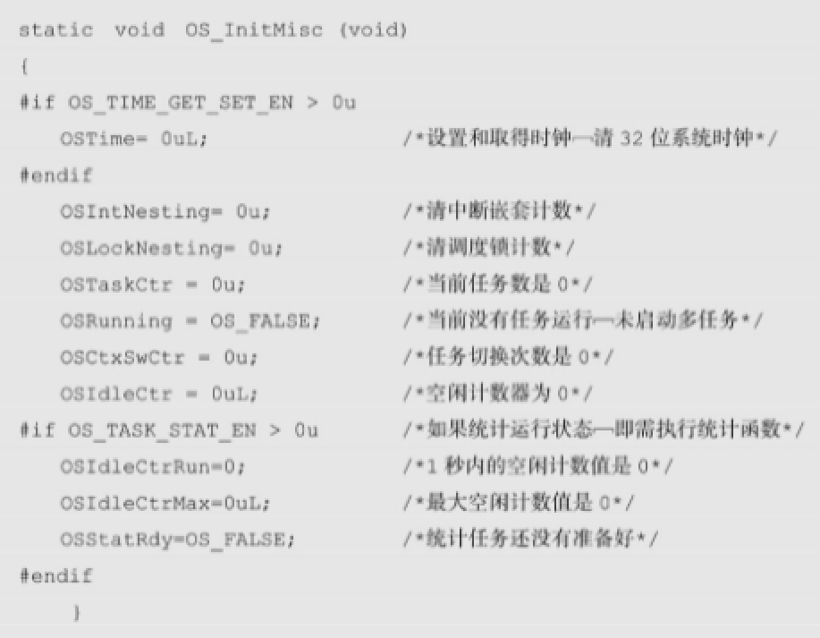

OS_InitRdyList：初始化就绪列表

可见，该函数对就绪表和就绪组全部清0，然后对4个重要的任务相关的全局变量初始化。前两个是当前任务的优先级和最高任务的优先级，后两个是对应的两个任务块的指针，
OS_InitTaskIdle

创建统计任务方法一样，两个任务都创建好了之后，任务并没有真正的启动，只是配置了他们的数据结构。
如果系统配置有定时器模块，执行OSTmr_Init初始化定时器，后面的空函数可以自己编写一些东西，

内存中数据结构
内存中的定义：
OSEventTbl[10] |  | 事件控制块的数组
事件控制块ECB（一） |  |  |  |  |  |  | OSTCBPrioTbl
OSEventType |  | 事件控制块的类型 |  |  |  |  | 任务优先级指针表 |  |  |  |  |  | 任务堆栈
*OSEventPtr |  | 指向下一个ECB |  |  |  |  | 指向各个控制块
OSEventCnt |  | 信号量计数值 |  |  |  |  | 0 |  |  |  |  |  |  |  | 任务控制块（一）TCB |  |  |  |  |  |  |  |  | 事件控制块ECB（一）
OSEventGrp |  | 等待事件的任务表 |  |  |  |  | 1 |  |  |  |  |  | 栈顶 |  | *OSTCBStkPtr |  |  | 事件空闲链表指针OSEventFreeList |  |  |  |  |  | OSEventType | 事件控制块的类型
OSEventTbl[10]任务数/8 + 1 |  | 等待事件的任务组 |  |  |  |  | 2 |  |  |  |  |  |  |  |  |  |  |  |  |  |  |  |  | *OSEventPtr | 指向下一个ECB
*OSEventName |  | 事件名称 |  |  |  |  | 3 |  |  |  |  |  |  |  |  |  |  |  |  |  |  |  |  | OSEventCnt | 信号量计数值
事件控制块ECB（二） |  |  |  |  |  |  | 4 |  |  |  |  |  | 栈底 |  |  |  |  | 事件空闲链表指针OSEventFreeList |  |  |  |  |  | OSEventGrp | 等待事件的任务表
OSEventType |  | 事件控制块的类型 |  |  |  |  | 5 |  |  |  |  |  |  |  | *OSTCBNext |  |  | 空闲链表指针OSTCBFreeList |  |  |  |  |  | OSEventTbl[10]任务数/8 + 1 | 等待事件的任务组
*OSEventPtr |  | 指向下一个ECB |  |  |  |  | 6 |  |  |  |  |  |  |  | *OSTCBPrev |  |  | 就绪链表指针OSTCBList |  |  |  |  |  | *OSEventName | 事件名称
OSEventCnt |  | 信号量计数值 |  |  |  |  | n-1
OSEventGrp |  | 等待事件的任务表 |  |  |  |  | n |  |  |  |  |  |  |  |  |  |  |  |  |  |  |  |  | 事件控制块ECB（二）
OSEventTbl[10]任务数/8 + 1 |  | 等待事件的任务组 |  |  |  |  |  |  |  |  |  |  | 任务堆栈 |  |  |  |  |  |  |  |  |  |  | OSEventType | 事件控制块的类型
*OSEventName |  | 事件名称 |  |  |  |  |  |  |  |  |  |  |  |  |  |  |  |  |  |  |  |  |  | *OSEventPtr | 指向下一个ECB
... |  |  |  |  |  |  | 任务就绪组OSRdyGrp |  |  |  |  |  |  |  | 任务控制块（二）TCB |  |  |  |  |  |  |  |  | OSEventCnt | 信号量计数值
 |  |  |  |  |  |  | 任务就绪表OSRdyTbl[OS_RDY_TBL_SIZE] |  |  |  |  |  | 栈顶 |  | *OSTCBStkPtr |  |  |  |  |  |  |  |  | OSEventGrp | 等待事件的任务表
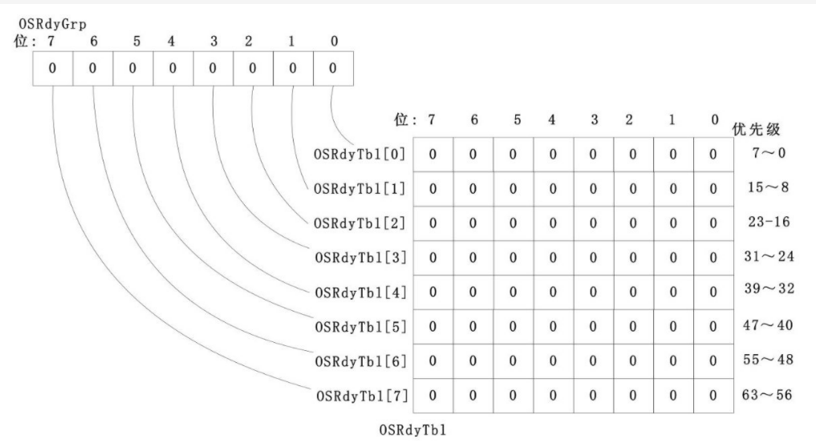
事件控制块ECB（十） |  |  |  |  |  |  |  |  |  |  |  |  |  |  |  |  |  |  |  |  |  |  |  | OSEventTbl[10]任务数/8 + 1 | 等待事件的任务组
OSEventType |  | 事件控制块的类型 |  |  |  |  |  |  |  |  |  |  |  |  |  |  |  |  |  |  |  |  |  | *OSEventName | 事件名称
*OSEventPtr |  | 指向下一个ECB |  |  |  |  |  |  |  |  |  |  | 栈底
OSEventCnt |  | 信号量计数值 |  |  |  |  |  |  |  |  |  |  |  |  | *OSTCBNext |  |  |  |  |  |  |  |  | ...
OSEventGrp |  | 等待事件的任务表 |  |  |  |  |  |  |  |  |  |  |  |  | *OSTCBPrev
OSEventTbl[10]任务数/8 + 1 |  | 等待事件的任务组 |  |  |  |  |  |  |  |  |  |  |  |  |  |  |  |  |  |  |  |  |  | 事件控制块ECB（十）
*OSEventName |  | 事件名称 |  |  |  |  |  |  |  |  |  |  |  |  |  |  |  |  |  |  |  |  |  | OSEventType | 事件控制块的类型
OSTCBTbl[21] |  | 任务控制块的数组 |  |  |  |  |  |  |  |  |  |  | 任务堆栈 |  |  |  |  |  |  |  |  |  |  | *OSEventPtr | 指向下一个ECB
任务控制块（一）TCB |  |  |  |  |  |  |  |  |  |  |  |  |  |  |  |  |  |  |  |  |  |  |  | OSEventCnt | 信号量计数值
*OSTCBStkPtr |  |  |  |  |  |  |  |  |  |  |  |  |  |  | 任务控制块（n-1）TCB，空闲任务 |  |  |  |  |  |  |  |  | OSEventGrp | 等待事件的任务表
... |  |  |  |  |  |  |  |  |  |  |  |  | 栈顶 |  | *OSTCBStkPtr |  |  |  |  |  |  |  |  | OSEventTbl[10]任务数/8 + 1 | 等待事件的任务组
*OSTCBNext |  |  |  |  |  |  |  |  |  |  |  |  |  |  |  |  |  |  |  |  |  |  |  | *OSEventName | 事件名称
*OSTCBPrev
... |  |  |  |  |  |  |  |  |  |  |  |  | 栈底
... |  |  |  |  |  |  |  |  |  |  |  |  |  |  | *OSTCBNext
任务控制块（二）TCB |  |  |  |  |  |  |  |  |  |  |  |  |  |  | *OSTCBPrev
*OSTCBStkPtr
...
*OSTCBNext |  |  |  |  |  |  |  |  |  |  |  |  | 任务堆栈
*OSTCBPrev
... |  |  |  |  |  |  |  |  |  |  |  |  |  |  | 任务控制块（n）TCB，统计任务
... |  |  |  |  |  |  |  |  |  |  |  |  | 栈顶 |  | *OSTCBStkPtr

任务控制块（三）TCB |  |  |  |  |  |  |  |  |  |  |  |  | 栈底
*OSTCBStkPtr |  |  |  |  |  |  |  |  |  |  |  |  |  |  | *OSTCBNext
... |  |  |  |  |  |  |  |  |  |  |  |  |  |  | *OSTCBPrev
*OSTCBNext
*OSTCBPrev
...
...

0地址 | 0地址 | 0地址 | 0地址 | 0地址 | 0地址 | 0地址 | 0地址 | 0地址 | 0地址 | 0地址 | 0地址 | 0地址 | 0地址 | 0地址 | 0地址 | 0地址 | 0地址 | 0地址 | 0地址 | 0地址 | 0地址 | 0地址 | 0地址 | 0地址

书签
